1.S3連携
インタフェース処理方式設計 |  |  |  | システム名 |  | 作成者 | 作成日 | 更新者 |  | 更新日
 |  |  |  | 4S デジタルトランスフォーメーション・プラットフォーム構築 |  | JSOL牟田園 | 2018-06-05 | JSOL神田 |  | 2022-02-18

 | １．S3連携

 |  | １．１．統合WEBからS3への連携
 |  |  | 以下に、統合WEB から Amazon S3 へのインターフェース処理方式を図示する。
 |  |  | 具体的なユースケースとしては、統合WEBから、Amazon S3 にファイルをアップロードする場合に当たる。
 |  |  | 統合WEBでは、セキュリティの観点から、AWS SDK for Javaを利用する方法を採用する。

（凡例）
：業務処理
：共通機能
：サードパーティー
 |  | （AWS SDK for Javaを利用した連携パターン）
統合WEB
Amazon S3

業務処理
※Backoffice

①個別の業務処理にて、
S3へのファイルアップロード処理を実行する

ファイル

S3ファイルのアップロード機能
③AWS SDK が S3に
ファイルをアップロード

②AmazonS3Client#putObject()
にて、S3へのファイルのアップロードを依頼

ファイル
ファイル
private bucket

AWS SDK for Java

 |  | １．２．S3から統合WEBへの連携
 |  |  | 以下に、Amazon S3 から 統合WEB へのインターフェース処理方式を図示する。
 |  |  | 具体的なユースケースとしては、統合WEBにて、Amazon S3 からファイルをダウンロードする場合に当たる。
 |  |  | また、Amazon S3からのファイルダウンロードに関しては、AWS SDK for Javaを利用する方法（ファイルをFileオブジェクトとして取得する） と GET URL を利用する方法（直リンクするイメージ）があるが、
 |  |  | 統合WEBでは、セキュリティの観点から、原則、AWS SDK for Javaを利用する方法を採用する。

（凡例）
：業務処理
：共通機能
：サードパーティー
 |  | （AWS SDK for Javaを利用した連携パターン）
統合WEB
Amazon S3

業務処理

①個別の業務処理にて、S3からの
ファイルダウンロード処理を実行する

ファイル

③AWS SDKが S3 から
ファイルを取得
⑤JavaのFileオブジェクトとして
ダウンロードファイルを返却。
S3ファイルのダウンロード機能

②AmazonS3Client#getObject()
にて、S3からのファイルの取得を依頼
ファイル
ファイル
private bucket
④AmazonS3Clientが
JavaのFileオブジェクトとして
ダウンロードファイルを返却。
AWS SDK for Java

 |  | （GET URL を利用した連携パターン）
（凡例）
：業務処理
：共通機能
：サードパーティー
統合WEB
Amazon S3


①S3 の オブジェクト（HTML）の
GET URL を取得する。

業務処理

② <iframe>タグなどで、取得したGET URLにて、
S3 の オブジェクト（HTML）の取り込みを行う。

html

③ブラウザにて、S3 の オブジェクト（HTML）
を 埋め込んで表示する。
public bucket

 | ■リトライ制御
 | ・ | Hybris の Amazon S3 連携部品では、AWS SDK for Java の ClientConfiguration の上書きを行っていないため、
 |  | ClientConfiguration の デフォルト値 にて、リトライ制御を行うものとする。
 |  | ⇒ | https://docs.aws.amazon.com/AWSJavaSDK/latest/javadoc/constant-values.html#com.amazonaws.ClientConfiguration.DEFAULT_CACHE_RESPONSE_METADATA
 | ・ | また、その際の connection timeout は 10,000(msec)、read timeoutは50,000(msec)、リトライ回数は1回となる。

 | ■連携時のエラー制御に関して
 | ・ | Amazon S3 とのインターフェイス連携は、原則、AWS SDK for Java を介して行われる事となるため、
 |  | 通信時のエラー制御に関しては、AWS SDK for Java の 例外処理機構に従う。
 |  | ⇒ | https://docs.aws.amazon.com/ja_jp/sdk-for-java/v1/developer-guide/java-dg-exceptions.html

 | ■SCP環境でのWhitelist設定
 | ・ | amazon S3 に関しては、複数のURLパターンが存在するが、AWS SDK for Java でのリクエストURLパターンを考慮し、
 |  | 以下の形式のURLをwhitelist設定するものとする。
 |  |  | ${s3_backet_name}.s3-${s3_region}.amazonaws.com

 | ・ | 以下のWhitelist の追加を行う。
 |  | <Outbound >
 |  |  | Destination : Amazon S3, Protocol : HTTP(S)

 | ■共通機能化候補
 |  | 上述のS3連携方式の検討の結果、共通機能化の候補となる機能は、以下の通りとなる。

 |  | 機能名 |  |  | 機能概要 |  |  |  | 備考
 |  | S3ファイルダウンロード機能 |  |  | AWS SDK for Java（AmazonS3Client)を利用し、指定されたファイルをS3からFileオブジェクトとして取得する。 |  |  |  | Hybrisにも、S3 との連携をサポートする機能実装があるため、その再利用性をPOCで検証の上、アドオンの要否を検討する。

 |  | S3ファイルアップロード機能 |  |  | AWS SDK for Java（AmazonS3Client)を利用し、指定されたFileオブジェクトをS3 にアップロードする。 |  |  |  | Hybrisにも、S3 との連携をサポートする機能実装があるため、その再利用性をPOCで検証の上、アドオンの要否を検討する。

2.IU-Base連携
インタフェース処理方式設計 |  |  |  | システム名 |  | 作成者 | 作成日 | 更新者 |  | 更新日
 |  |  |  | 4S デジタルトランスフォーメーション・プラットフォーム構築 |  | JSOL牟田園 | 2018-06-05 | JSOL神田 |  | 2022-02-18

 | ２．IU-Base連携

 |  | ２．１．IU-Base（HOPICS）から統合WEBへの連携
 |  |  | 以下に、IU-Base（HOPICS）から 統合WEB へのインターフェース処理方式を図示する。
 |  |  | 具体的なユースケースとしては、統合WEBにて、HOPICS からの連携ファイルを取得する場合に当たる。
 |  |  | 連携の実態は、AWS基盤を介した連携となる。

（凡例）
：業務処理
：共通機能
：サードパーティー
 |  | （連携パターン）
統合WEB（JSOL）
AWS（IRET）
IU-Base（HOPICS）

IU-Base情報連携バッチ

ファイル
②個別の業務処理にて、S3からの
ファイルダウンロード処理を実行する



⑥JavaのFileオブジェクトとして
ダウンロードファイルを返却
S3ファイルのダウンロード機能
ファイル
ファイル

③AmazonS3Client#getObject()
にて、S3からのファイルの取得を依頼
②EC2にてIU-Baseから
連携されたファイルを
Amazon S3に保存
①IU-BASEが、sFtpプロトコルにて、
AmazonEC2に連携ファイルをput
ファイル
Amazon S3
Amazon EC2

⑤AmazonS3Clientが
JavaのFileオブジェクトとして
ダウンロードファイルを返却。
AWS SDK for Java
ファイル

 | ■リトライ制御
 | ・ | Hybris の Amazon S3 連携部品では、AWS SDK for Java の ClientConfiguration の上書きを行っていないため、
 |  | ClientConfiguration の デフォルト値 にて、リトライ制御を行うものとする。
 |  | ⇒ | https://docs.aws.amazon.com/AWSJavaSDK/latest/javadoc/constant-values.html#com.amazonaws.ClientConfiguration.DEFAULT_CACHE_RESPONSE_METADATA
 | ・ | また、その際の connection timeout は 10,000(msec)、read timeoutは50,000(msec)、リトライ回数は1回となる。

 | ■連携時のエラー制御に関して
 | ・ | 統合WebからAmazon S3 を介したHOPICSとのインターフェイス連携は、原則、AWS SDK for Java を介して行われる事となるため、
 |  | 通信時のエラー制御に関しては、AWS SDK for Java の 例外処理機構に従う。
 |  | ⇒ | https://docs.aws.amazon.com/ja_jp/sdk-for-java/v1/developer-guide/java-dg-exceptions.html
 | ・ | また、HOPICSからAmazon EC2へのファイルのput時にはSFTPが利用される想定である。
 |  | この際、SFTP通信時のファイル欠損を検知するため、HOPICSからS3へのファイルアップロード時には、「実ファイル」と「（実ファイルのデータ行数を記載した）制御ファイル」をzipアーカイブした上でputし、
 |  | 統合Webでは、制御ファイルに記載された行数と実ファイルの行数がマッチするかをチェックし、ファイルの欠損をチェックする。
 | ・ | 統合Webにて、ファイルの欠損が検知された場合には、その旨、HOPICSの担当者に連絡し、ファイルの再送を依頼する。

 | ■SCP環境でのWhitelist設定
 | ・ | 以下のWhitelist の追加を行う。
 |  | <Outbound >
 |  |  | Destination : Amazon S3, Protocol : HTTP(S)

 | ■共通機能化候補
 |  | 上述のHOPICS連携方式の検討の結果、共通機能化の候補となる機能は、以下の通りとなる。

 |  | 機能名 |  |  | 機能概要 |  |  |  | 備考
 |  | なし |  |  | なし |  |  |  | 統合WEBとしては、S3との連携でインタフェースが実現できるため、HOPICS連携独自の共通機能は不要。

3.GPDM DB連携
インタフェース処理方式設計 |  |  |  | システム名 |  | 作成者 | 作成日 | 更新者 |  | 更新日
 |  |  |  | 4S デジタルトランスフォーメーション・プラットフォーム構築 |  | JSOL牟田園 | 2018-06-05 | JSOL神田 |  | 2022-02-18

 | ３．中間DB連携

 |  | ３．１．統合WEBからGPDM DBへの連携
 |  |  | 以下に、 統合WEBから GPDM DBへ連携する際のインターフェース処理方式を図示する。
 |  |  | 具体的なユースケースとしては、統合WEBにて、PDMWEB（中間DB） にデータベースアクセスする場合に当たる。

（凡例）
：業務処理
：共通機能
：サードパーティー
 |  | （連携パターン）
統合WEB
ヒロセVPN

GPDM連携バッチ
PDMWEB
GPDM

②中間DBアクセス機能に
中間DBとのDBコネクションの取得
SELECT - SQLを実行を依頼する。

⑥中間DBアクセス機能から返却された
中間DB の Modelオブジェクトを
呼び出し元に返却する。
検索結果

①5分間隔でGPDMから連携された
製品データを中間DBに取り込み。
※マテビューリフレッシュ

中間DBアクセス機能
※O/R Mapper

③中間DBとの
DBコネクションを取得し、
SELECT - SQLを 実行する。
⑤中間DBの検索結果を
中間DB の Modelオブジェクトに
O/Rマッピングして返却する。
検索結果
Oracle
検索結果
Oracle JDBC

④Oracle JDBC経由で、
中間DBとのコネクションを取得し、
SELECT - SQL の 検索結果を取得する。

 | ■連携時のエラー制御に関して
 | ・ | 統合Webから中間DBへの通信は、OJDBを介して行われる。
 |  | よって、統合Webと中間DBのコネクションの有効性に関しては、DBコネクションの有効性の事前検証を行う形を採用する。
 | ・ | また、統合Webから中間DBへのDBコネクションをプーリングした場合、ネットワークレイヤーでコネクションが切断される可能性があるため、
 |  | コネクションプーリングは行わず、統合Webのバッチ起動時に都度コネクションを取得するものとする。

 | ■SCP環境でのWhitelist設定
 | ・ | 中間DBはヒロセVPNに存在するため、SCP～ヒロセ間のVPN接続が必要となる。
 | ・ | また、その際、ヒロセVPN内の中間DBをグローバルIPにて参照する必要があるため、translate ip への変換を行う。
 |  | <Outbound >
 |  |  | Destination : 中間DB(translate ip), Protocol : TCP, Port:1521

 | ■共通機能化候補
 |  | 上述の中間DB連携方式の検討の結果、共通機能化の候補となる機能は、以下の通りとなる。

 |  | 機能名 |  |  | 機能概要 |  |  |  | 備考
 |  | 中間DBアクセス機能 |  |  | Hybris外 の データソースである、中間DBにDBアクセスするため、Oracle JDBC の利用を前提に、中間DB への SQL と Java オブジェクト を 紐付ける永続化フレームワークを提供する。 永続化フレームワークとして求められる機能としては、SQL文の実行、定義済みSQL文の実行（PreparedStatement）、バッチでの利用を想定した 検索結果 の 部分リストの取得機能（ページング読み込み）が必要となる。 代表的な永続化フレームワークとしては、Mybatisが挙げられる。 |  |  |  | 統合WEBから中間DBに対しては、SELECT - SQL しか発行せず、INSERT、UPDATE、DELETE、並びに、DDLの実行は行わない。よって、中間DBに対する、厳密なトランザクション管理は不要となる。 ※あくまでも、統合WEBから中間DBに対しては、Read Onlyとなるイメージ。

参考_3.GPDMネットワーク図
インタフェース処理方式設計 |  |  |  | システム名 | 作成者 | 作成日 | 更新者 | 更新日
 |  |  |  | 4S デジタルトランスフォーメーション・プラットフォーム構築 | JSOL菊地 | 2018-06-05 | JSOL神田 | 2022-02-18
 | ※CCV2環境 移行後の接続環境

 | ３_1．中間DB連携(CCV2環境下でのネットワーク図)
 |  | ※黄色吹き出しは、後述のSAP Cloud Portalの設定値部分
 |  |  | 資料上は、"GPDM開発(hdevpdm01)"となっているが、検証環境(ヒロセ電機受入れ環境 hukepdm01) も存在し、Commerce のSTG環境 と GPDM検証環境(ヒロセ電機受入れ環境)がつながっている。

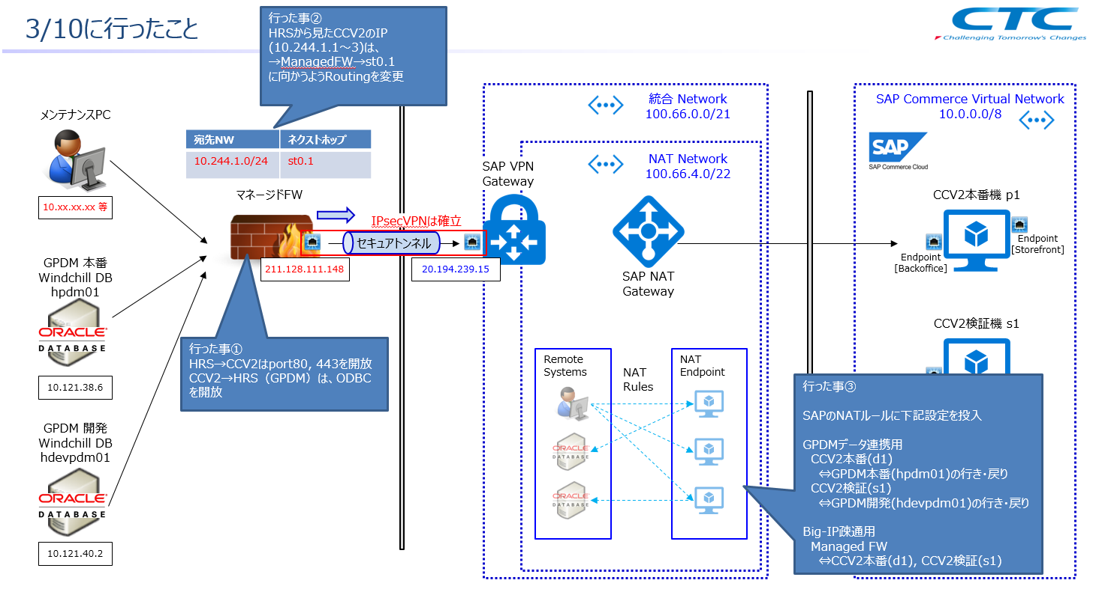

ヒロセ電機
統合WEB(CCV2環境)

SAP の CCV2環境のゲートウェイ

カスタマーゲートウェイ
SAP の CCV2環境のゲートウェイからみたターゲットネットワーク

カスタマーネットワーク

 | ３_2．SAP Cloud Portal 上のVPNの設定（管理者権限を付与されると参照可能）
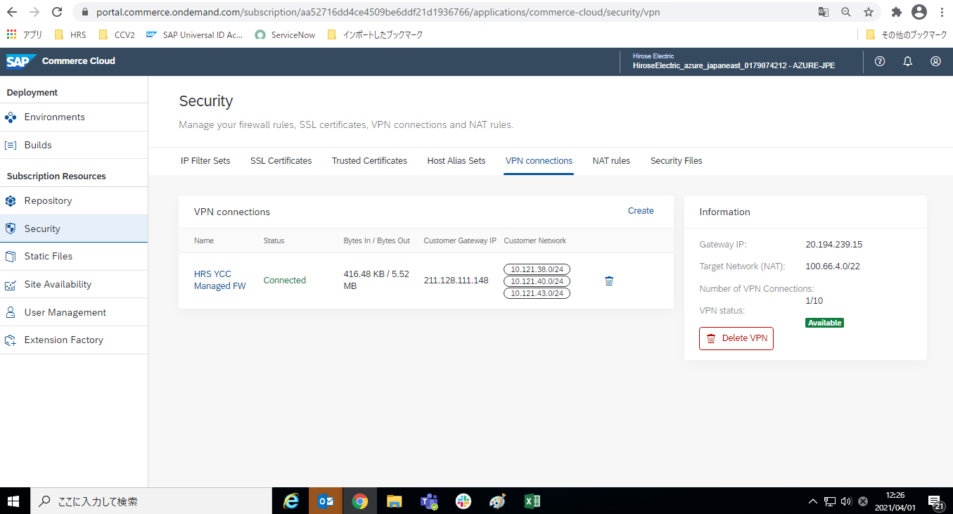

SAP の CCV2環境とヒロセ電機の間の話。また、それぞれの接点の次のネットワーク情報までを管理。

SAP の CCV2環境のゲートウェイ情報。

カスタマーゲートウェイIP
＝ヒロセ電機の接点である、上記図でいう"マネージドFireWall"
カスタマーネットワーク
＝カスタマーゲートウェイIPからヒロセ電機内の接続先のネットワーク情報。
GPDMがぶら下がっている範囲指定。

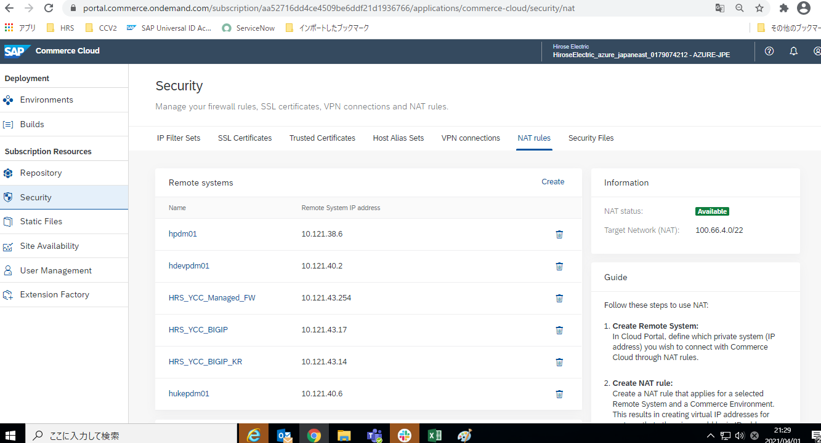

それぞれのネットワークターゲットよりも先のネットワーク設定。双方の対象のシステム情報。

ヒロセ電機側の到達システムであるGPDMの本番、開発機のIP情報。

ヒロセ電機内VPNからのBackOffice向けのNATルール定義。GPDMのNATルールとは無関係。"KR"（韓国）だけルートが異なるため、本体のBIGIPとは別で定義がある。
ヒロセ電機側の到達システムであるGPDMの受入環境（Commerce言うSTG環境）のIP情報。

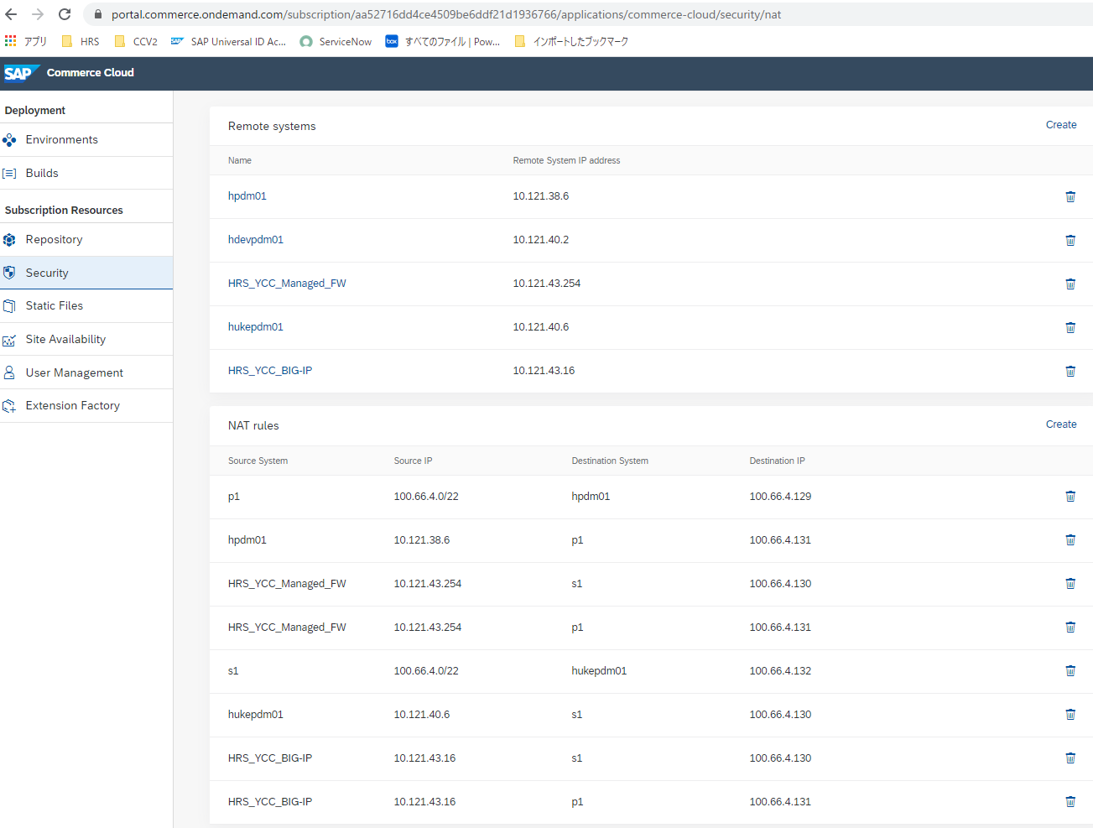

本番環境情報。

ヒロセ電機内VPNからのBackOffice向けのNATルール定義。GPDMのNATルールとは無関係。

ヒロセ電機．GPDM開発機のIPと接点であるCCV2側の情報。途中の経路情報など
hukepdm01（GPDM検証環境(受入れ環境)）とをつなぐ定義。
・Source IP＝CCV2側のNATネットワーク。

同上

CCV2-S1環境（STG環境）の定義。
STG環境からヒロセ電機のどこにつなぐかを定義。。
・TO定義：Destination System ＝ S1（CCV2－S1環境(STG環境)）
Destinasion IP ＝ 100.66.4.132 （STG環境との接点IP）
・FROM定義：SourceIP ＝ GPDMの検証環境（論理名hukepdm01）

 | ３_3．SAP Commerce 上の接続情報（STG情報）
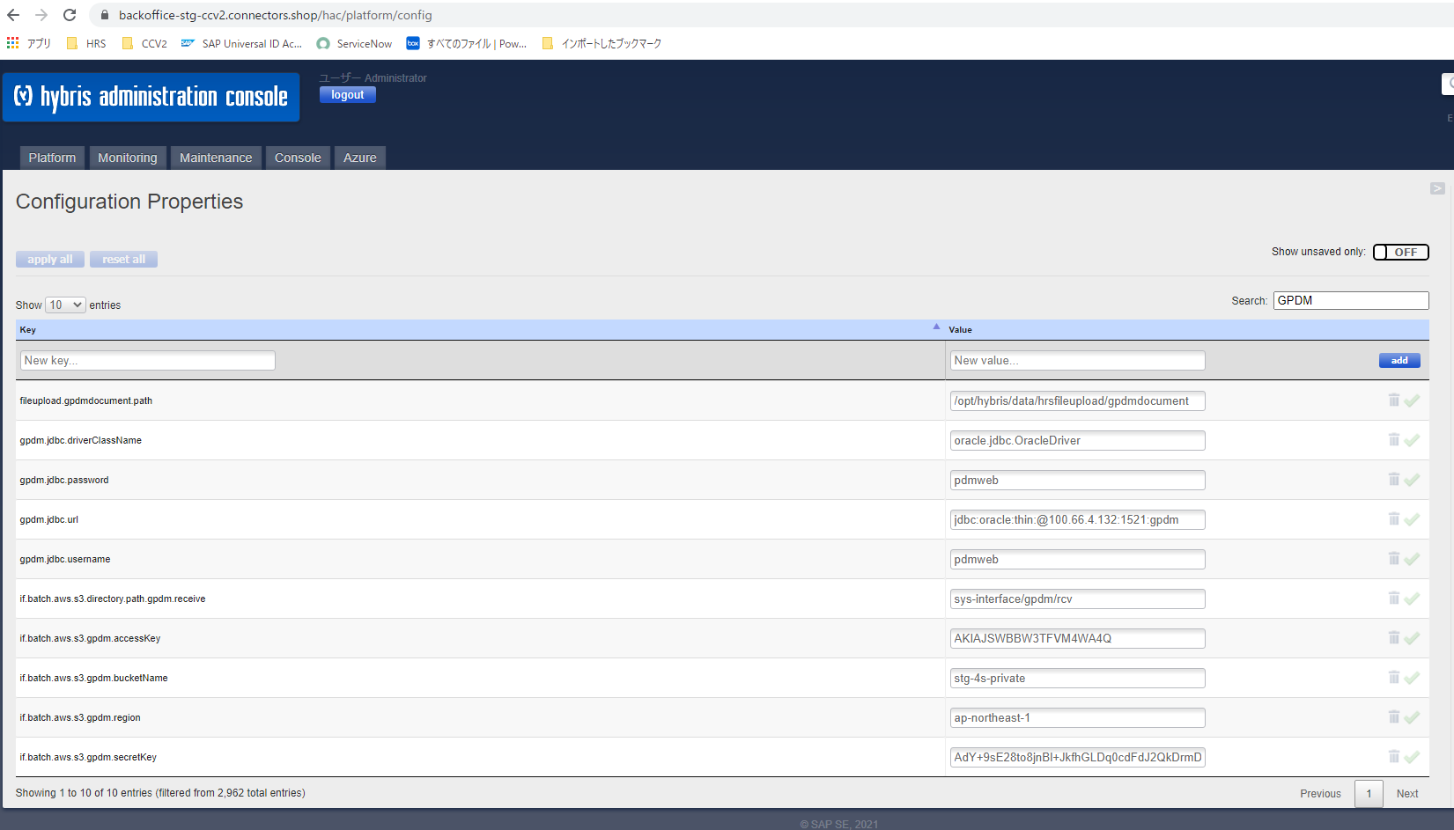

ヒロセ電機様から提供いただく情報。
JDBCドライバの情報は、STG環境から見た最初の接点IPに向けて設定。
GPDM開発環境のOracleのSIDをそのあとに設定。
10.66.4.132 から先は、SAP Cloud Portal＞Security＞VPN、NAT Rule などで設定したホップ情報でつながって、最終のGPDM開発機へつながる。

ヒロセ電機．GPDMとの接続情報

ドキュメント配置場所のS3情報（説明割愛）

4.GPDMドキュメント連携
インタフェース処理方式設計 |  |  |  | システム名 |  | 作成者 | 作成日 | 更新者 |  | 更新日
 |  |  |  | 4S デジタルトランスフォーメーション・プラットフォーム構築 |  | JSOL牟田園 | 2018-06-05 | JSOL神田 |  | 2022-02-18

 | ４．GPDMドキュメント連携

 |  | ４．１．GPDMから統合WEBへのドキュメント連携
 |  |  | 以下に、GPDM から 統合WEB へのインターフェース処理方式を図示する。
 |  |  | 具体的なユースケースとしては、統合WEBにて、GPDM からの連携ファイルを取得する場合に当たる。

（凡例）
：業務処理
：共通機能
：サードパーティー
 |  | （連携パターン）
統合WEB（JSOL）
AWS（IRET）
GPDM

⑥統合Webにて、PDMWEBから 更新ファイルの一覧を取得する
※中間DB連携

⑦AmazonS3Client#getObject()
にて、S3からの更新ファイルを取得

AWS SDK for Java
③EC2にて、PDMWEBから 更新ファイルの一覧を取得する
ファイル
ファイル
GPDM連携バッチ

ファイル
S3MediaStrategy ※Hybris
ファイル
ファイル
PDMWEB
(Oracle)

⑧S3MediaFileとして、
ファイルの情報をHybrisに格納し、 S3ファイルを再アップロード
※HybrisのS3MediaStrategyにて、
hash化されたS3のファイルパスが自動生成される。
④EC2にて、取得した情報を元に、
GPDMのSAMBAに配置された
更新ファイルを取得



ファイル
ファイル

⑤EC2にてGPDMから
取得したファイルを
Amazon S3に保存
Amazon S3
Amazon EC2
②GPDMにて
SAMBAに
連携ファイルを配置
業務処理
S3MediaStrategy
※Hybris
SAMBA

ファイル
ファイル
①EC2からGPDMの
SAMBAに対してマウント

⑨HybrisのS3MediaStrategyにて、
JavaのFileオブジェクトとしてS3ファイルを返却
※hash化されたS3ファイルが、
Mediaファイルとしてダウンロードされる

 | ■連携時のエラー制御に関して
 | ・ | GPDMからAmazon EC2へのドキュメント連携は、sambaを介して行われる。
 |  | GPDMから連携されたファイルに何らかの欠損があった場合は、該当ファイルをGPDMに連絡、再配置した上で、再取込を行う。

 | ■SCP環境でのWhitelist設定
 | ・ | 以下のWhitelist の追加を行う。
 |  | <Outbound >
 |  |  | Destination : 中間DB(translate ip), Protocol : TCP, Port:1521
 |  |  | Destination : Amazon S3, Protocol : HTTP(S)

 | ■共通機能化候補
 |  | 上述のGPDM連携方式の検討の結果、共通機能化の候補となる機能は、以下の通りとなる。

 |  | 機能名 |  |  | 機能概要 |  |  |  | 備考
 |  | なし |  |  | なし |  |  |  | 他の連携方式で既に定義済み。

5.Hybris Marketing連携
インタフェース処理方式設計 |  |  |  | システム名 |  | 作成者 | 作成日 | 更新者 |  | 更新日
 |  |  |  | 4S デジタルトランスフォーメーション・プラットフォーム構築 |  | JSOL牟田園 | 2018-06-05 | JSOL神田 |  | 2022-02-18

 | ５．Hybris Marketing連携

 |  | ５．１．統合WEBからHybris Marketingへの連携（画面）
 |  |  | 以下に、統合WEBの画面機能 から Hybris Marketing へのインターフェース処理方式を図示する。
 |  |  | 具体的なユースケースとしては、統合WEBの「会員情報」と、画面の閲覧、ドキュメントの表示といった会員の「行動情報」を、マーケティング活動のためにをHybris Marketingに連携する場合に当たる。
 |  |  | 代表のユースケースとして、会員情報の連携を以下に示す。

（凡例）
：業務処理
：共通機能
：サードパーティー
 |  | （連携パターン：会員情報）
統合WEB
Hybris Marketing

①会員情報の変更

会員情報変更処理

②Hybris Marketing用の Clientに
会員情報の連携を依頼する
③画面レスポンスを返却する。

Hybris Marketing 用 Client

④リクエストされた会員情報をHybris Marketing内の
DBに反映する。処理は非同期で行われる。

⑤リクエストを受け付けたことを
返却する。
OData API

Contact

 |  | ５．２．統合WEBからHybris Marketingへの連携（バッチ）
 |  |  | 以下に、統合WEBのバッチ から Hybris Marketing へのインターフェース処理方式を図示する。
 |  |  | 具体的なユースケースとしては、統合WEBの「製品情報」、「シリーズ情報」、「受注情報」を、マーケティング活動のためにをHybris Marketingに連携する場合に当たる。
 |  |  | 代表のユースケースとして、製品情報の連携を以下に示す。

（凡例）
：業務処理
：共通機能
：サードパーティー
 |  | （連携パターン：製品情報）
統合WEB
Hybris Marketing

バッチ（Cron Job）

①Hybris Marketing用の Clientに
会員情報の連携を依頼する

Hybris Marketing 用 Client

②リクエストされた会員情報をHybris Marketing内の
DBに反映する。処理は非同期で行われる。

③リクエストを受け付けたことを
返却する。
OData API

Contact

 | ■リトライ制御
 | ・ | HybrisMarketing との Odata 連携時 の リトライ制御に関しては、Hybrisの共通部品である ODataServiceにてリトライ制御が行われる。
 |  | その際の タイムアウト設定は 300,000(msec)、リトライ回数は 1回となる。

 | ■連携時のエラー制御に関して
 | ・ | 統合WebからHybris Marketing への連携は、Hybrisが内包する ODataAPI（ODataService）を介して行われる。
 | ・ | Odata通信時のエラー（Odataの必須プロパティの欠落）に関しては、ODataServiceが例外処理を行うため、この例外処理に準拠する。
 | ・ | また、Hybris Marketing での Odata の取込に関しは、非同期スレッドにて処理が行われるため、データ取込の成否は 統合Webには返却されない。
 |  | すなわち、HybrisMarketingから統合Web側にレスポンスとして返却されるのは、あくまでもOdata通信（request）の成否のみとなる。
 | ・ | よって、Hybris Marketging でのデータ取込時のエラーに関しては、Hybris Marketgingにてエラーを検知し、必要に応じてデータパッチを行い再取込を行う。

 | ■SCP環境でのWhitelist設定
 | ・ | 以下のWhitelist の追加を行う。
 |  | <Outbound >
 |  |  | Destination : HybrisMarketing, Protocol : HTTP(S)

 | ■共通機能化候補
 |  | 上述のHybris Marketing連携方式の検討の結果、共通機能化の候補となる機能は、以下の通りとなる。

 |  | 機能名 |  |  | 機能概要 |  |  |  | 備考
 |  | Hybris Marketing 用 Client |  |  | Hybris Marketing に対し、HTTP(POST)にて hybris標準の ODataService の呼び出しを行う Client ラッパー。 連携先API名（Interractions etc）と連携値を受け取り、共通的なヘッダ構築、連携先URLの構築、ODataの生成、Hybris Marketingへのリクエストを行う。 |  |  |  | リクエスト処理はODataService<sapymktcommon extension>が行う。

14.SCPI連携
インタフェース処理方式設計 |  |  |  | システム名 |  | 作成者 | 作成日 | 更新者 |  | 更新日
 |  |  |  | 4S デジタルトランスフォーメーション・プラットフォーム構築 |  | JSOL金 | 2022-02-14 | JSOL金 |  | 2022-02-18

 | 14．SCPI連携

 |  | 14．1．統合WEBからSCPIへの連携（バッチ）
 |  |  | 以下に、統合WEBのバッチ から SCPI へのインターフェース処理方式を図示する。
 |  |  | 具体的なユースケースとしては、統合WEBの「会員情報」、「製品情報」、「シリーズ情報」を、マーケティング活動のためにをSCPIに連携する場合に当たる。
 |  |  | 代表のユースケースとして、会員情報の連携を以下に示す。

（凡例）
：業務処理
：共通機能
：サードパーティー
 |  | （連携パターン：会員情報）
統合WEB
SCPI

バッチ
（OutboundSyncCronJob）

③Sapymktdatareplication ExtensionのOutboundSyncCronJobにて、
oDataをSCPIに連携する。

②定期起動する

Delta Detection

会員

①Deltadetection ExtensionのChangeDetectionServiceにて、アプリケーションデータの差分を取得する。

Receiver
Adapter
Sender
Adapter

 |  | 14．2．統合WEBからSCPIへの連携（画面）
 |  |  | 以下に、統合WEBの画面 から SCPI へのインターフェース処理方式を図示する。
 |  |  | 具体的なユースケースとしては、統合WEBの「Interaction情報」を、マーケティング活動のためにをSCPIに連携する場合に当たる。
 |  |  | 代表のユースケースとして、画面遷移時のInteraction情報の連携を以下に示す。

（凡例）
：業務処理
：共通機能
：サードパーティー
 |  | （連携パターン：画面遷移）
統合WEB
SCPI

①画面表示リクエスト

画面描画処理

②SCPI用の Clientに Interaction
情報の連携を依頼する

③画面レスポンスを返却する。

SCPI 用 Client

④リクエストされたInteraction情報をSCPIへ送信する。
処理は非同期で行われる。

⑤リクエストを受け付けたことを
返却する。
Receiver
Adapter
Sender
Adapter

 |  | 14．3．SCPIから統合WEBへの連携（API）
 |  |  | 以下に、SCPI から 統合WEB へのインターフェース処理方式を図示する。
 |  |  | 具体的なユースケースとしては、SCPIの「Web通知情報」を、会員へ通知するためにを統合WEBに連携する場合に当たる。
 |  |  | 代表のユースケースとして、Web通知情報の連携を以下に示す。

（凡例）
：業務処理
：共通機能
：サードパーティー
統合WEB
SCPI

2022/04時点 未実装

通知情報

②Web通知情報を更新する

SCPI 用 Web通知情報API

①SCPIから通知情報のリクエストをJSON形式にて受信。
また、連携のためにはOAuth2.0の認証が必要となる。

Sender
Adapter
③SCPIへレスポンスを返却する

 | ■リトライ制御
 | ＜14．1．統合WEBからSCPIへの連携（バッチ）＞
 |  | ・ | SCPI との oData 連携時 の リトライ制御に関しては、HAC画面(Platform > Configuration)にて行う。
 |  |  | デフォルトでリトライ回数は５となる。（KEY=outboundsync.max.retriesで管理、定義なしの場合リトライ回数は０となる）

 | ＜14．2．統合WEBからSCPIへの連携（画面）＞
 |  | ・ | SCPI との Odata 連携時 の リトライ制御に関しては、Hybrisの共通部品である ODataServiceにてリトライ制御が行われる。
 |  |  | その際の タイムアウト設定は 300,000(msec)、リトライ回数は 1回となる。

 | ＜14．3．SCPIから統合WEBへの連携（API）＞
 |  | ・ | リトライ制御は実装しない。

 | ■連携時のエラー制御に関して
 | ＜14．1．統合WEBからSCPIへの連携（バッチ）＞
 |  | ・ | 統合WebからSCPI への連携は、Hybrisが内包する OutboundSyncCronJob を介して行われる。
 |  | ・ | oData通信時のエラー（統合Webで送信失敗した場合）に関しては、統合Web側でリランを行うことで対処する。
 |  | ・ | 統合Webからの送信が成功したが、SCPI側でエラーが発生した場合は、統合Web側の検知はできない。
 |  |  | すなわち、統合Web側で監視できるのは、あくまでoData通信（request）の成否のみとなる。
 |  | ・ | よって、SCPI側のエラーに関しては、SCPI側にてエラーを検知し、必要に応じて対処を行う。
 | ＜14．2．統合WEBからSCPIへの連携（画面）＞
 |  | ・ | 統合WebからSCPI への連携は、Hybrisが内包する ODataAPI（ODataService）を介して行われる。
 |  | ・ | Odata通信時のエラー（Odataの必須プロパティの欠落）に関しては、ODataServiceが例外処理を行うため、この例外処理に準拠する。
 |  | ・ | また、SCPI での Odata の取込に関しは、非同期スレッドにて処理が行われるため、データ取込の成否は 統合Webには返却されない。
 |  |  | すなわち、SCPIから統合Web側にレスポンスとして返却されるのは、あくまでもOdata通信（request）の成否のみとなる。
 |  | ・ | よって、SCPI でのデータ取込時のエラーに関しては、SCPIにてエラーを検知し、必要に応じてデータパッチを行い再取込を行う。
 | ＜14．3．SCPIから統合WEBへの連携（API）＞
 |  | ・ | SCPIから統合Webへの連携は、JSON形式にて連携される。
 |  | ・ | SCPIから連携するためにはOAuth2.0の認証が必要となる。そのため、認証エラーの場合は統合Webへの連携機能は利用できない。
 |  | ・ | SCPIから連携されたJSONフォーマットの不正および項目値の不備等によるエラーが発生した場合は、HTTPレスポンスとして200以外が返却される。
 |  |  | そのため、SCPIから正しい値で統合Webに再送していただく。
 |  | ・ | SCPIから連携されたJSONフォーマットの不正および項目値の不備等によるエラーが発生した場合は、統合Webのログにて検知可能とする。

 | ■CCv2環境でのWhitelist設定
 | ・ | 設定なし

 | ■共通機能化候補
 |  | 上述のSCPI連携方式の検討の結果、共通機能化の候補となる機能は、以下の通りとなる。

 |  | 機能名 |  |  | 機能概要 |  |  |  | 備考
 |  | SCPI 用 Client |  |  | SCPI に対し、HTTP(POST)にて hybris標準の ODataService の呼び出しを行う Client ラッパー。 連携先API名（Interractions）と連携値を受け取り、共通的なヘッダ構築、連携先URLの構築、ODataの生成、SCPIへのリクエストを行う。 |  |  |  | リクエスト処理はODataService<sapymktcommon extension>が行う。

6.Aperza連携
インタフェース処理方式設計 |  |  |  | システム名 |  | 作成者 | 作成日 | 更新者 |  | 更新日
 |  |  |  | 4S デジタルトランスフォーメーション・プラットフォーム構築 |  | JSOL牟田園 | 2018-06-05 | JSOL神田 |  | 2022-02-18

 | ６．Aperza連携

 |  | ６．１．統合WEBからAperzaへの連携
 |  |  | 以下に、統合WEB から Aperza へのインターフェース処理方式を図示する。
 |  |  | 具体的なユースケースとしては、統合WEBの在庫照会画面にて、Aperzaの 在庫情報画面を include して 表示する場合に当たる。

（凡例）
：業務処理
：共通機能
：サードパーティー
 |  | （連携パターン）
統合WEB
Aperza

①Aperaza連携を行う、
製品の型番（製品名）
画面の表示言語を取得する。

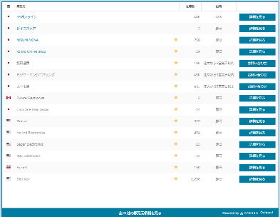
業務処理

②Aperaza提供の adw-tag.jsを、
在庫情報を表示する製品の型番（製品名）、
表示言語などを引数に呼び出す。
html

adw-tag.js
html
③adw-tag.jsが、
該当製品のAperzaの在庫情報ページの
HTMLを取得して返却する
④ブラウザにて、adw-tag.js が返却した、
Aperazaの在庫情報ページのHTMLを、
include して表示する。

 | ■SCP環境でのWhitelist設定
 | ・ | 以下のWhitelist の追加を行う。
 |  | <Outbound >
 |  |  | Destination : Aperza, Protocol : HTTP(S)

 | ■共通機能化候補
 |  | 上述のAperza連携方式の検討の結果、共通機能化の候補となる機能は、以下の通りとなる。

 |  | 機能名 |  |  | 機能概要 |  |  |  | 備考
 |  | なし |  |  | なし |  |  |  | Aperza提供のadw-tag.jsにて連携が実現できるため、 統合WEB独自の共通機能の作成は不要。

7.i-search連携
インタフェース処理方式設計 |  |  |  | システム名 |  | 作成者 | 作成日 | 更新者 |  | 更新日
 |  |  |  | 4S デジタルトランスフォーメーション・プラットフォーム構築 |  | JSOL牟田園 | 2018-06-05 | JSOL神田 |  | 2022-02-18

 | ７．i-search連携

 |  | ７．１．統合WEBからi-searchへの連携
 |  |  | 以下に、統合WEB から i-search へのインターフェース処理方式を図示する。
 |  |  | 具体的なユースケースとしては、統合WEBの全文検索にて、i-searchの 全文検索機能を 呼び出す場合に当たる。

（凡例）
：業務処理
：共通機能
：サードパーティー
 |  | （連携パターン）
統合WEB
i-search

①検索ワードを指定した上で、
全文検索を行う。

全文検索処理

検索結果

②i-search用の Rest Client に
全文検索の問合せを依頼する
⑥i-searchの全文検索結果を
ブラウザに返却する。
検索結果
⑦検索結果を元に、 全文検索結果表示、
並びに、関連コンテンツの表示を行う。
検索結果のページング制御に関しては、
パラメタを変更した上で、
再度、全文検索処理を実行する。
i-search 用 Rest Client
⑤i-searchの全文検索結果を
返却する。
③検索キーワードを指定し
HTTP（GET）にて i-searchが提供する
search_result_api.php を callする。
検索結果
(JSON)

i-search 用
javascript
検索結果
(JSON)
search_result_api.php
④i-searchの全文検索結果を
JSON形式で返却する。
⑧サムネイル画像のポップアップに関しては、
検索結果を元に、
i-search用のjavascriptにて、
ポップアップ制御を行う。
⑤i-searchの全文検索結果
(JSON)をJavaオブジェクトに
マッピングして返却する。

 | ■SCP環境でのWhitelist設定
 | ・ | 以下のWhitelist の追加を行う。
 |  | <Outbound >
 |  |  | Destination : i-search, Protocol : HTTP(S)
 |  | <Intbound > ※システムリリース前の事前クローリング期間のみ
 |  |  | Source : i-search, Protocol : HTTP(S)

 | ■共通機能化候補
 |  | 上述のi-search連携方式の検討の結果、共通機能化の候補となる機能は、以下の通りとなる。

 |  | 機能名 |  |  | 機能概要 |  |  |  | 備考
 |  | i-search 用 Rest Client |  |  | i-search に対し、HTTP(GET)にて RestTemplate の呼び出しを行う Rest Client。 JSON形式の検索結果を Javaオブジェクトにマッピングして、呼び出し元に返却する。 |  |  |  | Spring の 提供する、RestTemplate の利用が想定される。

 |  | i-search 用 javascript |  |  | 全文検索結果が返却される、サムネイル画像（URL）を、 ブラウザ上でポップアップ表示するためのjavascript。 |  |  |  | 既存システム（WEB55）で利用している i-search.js の流用を前提に、 共通機能化の検討を行う。

8.環境システム連携
インタフェース処理方式設計 |  |  |  | システム名 |  | 作成者 | 作成日 | 更新者 |  | 更新日
 |  |  |  | 4S デジタルトランスフォーメーション・プラットフォーム構築 |  | JSOL牟田園 | 2018-06-05 | JSOL神田 |  | 2022-02-18

 | ８．環境システム連携

 |  | ８．１．統合WEBから環境システムへの連携
 |  |  | 以下に、統合WEB から 環境システム（GreenMeister） へのインターフェース処理方式を図示する。
 |  |  | 具体的なユースケースとしては、統合WEBから、環境システム（GreenMeister）に対して、環境証明書の出力を依頼する場合に当たる。

（凡例）
：業務処理
：共通機能
：サードパーティー
 |  | （連携パターン）
統合WEB
AWS（IRET）
環境システム（GreenMeister）

④SAMBA の 所定のディレクトリに対し、
一定周期で、統合WEBからの連携ファイル
の存在を監視。（ファイルポーリング）

⑤SAMBAの所定のディレクトリから、 EC2からの連携ファイルを取得
②S3 の 所定のディレクトリに、
環境システムへの連携ファイルを配置する。

業務処理
ファイル
ファイル
ファイル

③EC2にて統合WEBから
連携されたファイルを
Amazon S3から取得し、
GMのSAMBAに配置

Amazon S3
Amazon EC2
①EC2からGMの
SAMBAに対してマウント

⑥連携ファイルをインプットに
環境システムの業務ロジックを実行、

 |  | ８．２．環境システムから統合WEBへの連携
 |  |  | 以下に、環境システム（GreenMeister）から 統合WEB へのインターフェース処理方式を図示する。
 |  |  | 具体的なユースケースとしては、統合WEBにて、環境システム（GreenMeister）からの環境証明書ファイル一式を取得する場合に当たる。

（凡例）
：業務処理
：共通機能
：サードパーティー
 |  | （連携パターン）
統合WEB
AWS（IRET）
環境システム（GreenMeister）

③S3 の 所定のディレクトリに対し、
一定周期で、環境システムから連携された
制御ファイルの存在を監視。（ファイルポーリング）

①SAMBA の 所定のディレクトリに、
環境システムから、連携ファイル、
並びに、制御ファイルをセットで配置する。

業務処理
ファイル
ファイル
ファイル
制御ファイル

制御ファイル
②GMのSAMBAから
連携されたファイルを
EC2カら取得し、S3に格納
[制御ファイル]
環境システム側のファイル出力処理が正常終了した事を示すフラグファイル。
環境システムは、NFS/sambaのディレクトリに連携ファイルを直接出力するため、該当ディレクトリに出力途中のファイルも存在する場合がある。
よって、環境システムでのファイル出力が完了した事を示す、制御ファイルが必要となる。
Amazon S3
Amazon EC2
④S3 の 所定のディレクトリから、
制御ファイル、及び、それに紐づく
連携ファイルの取り込みを行う。

 | ■連携時のエラー制御に関して
 | ・ | 統合Webと環境システム間のインタフェース連携時には、ファイルの配信側が「実ファイル」と「制御ファイル」をセットでputする形とする。
 |  | よって、転送ファイルの整合性は、配信側で担保する形となる
 | ・ | ファイルの配信側にて、実ファイルの転送完了を確認した後、制御ファイルを転送し、受信側にファイルの取込を要求する。
 |  | 受信側では、制御ファイルを軸にファイルのポーリングを行い、制御ファイルの検知と共に実ファイルの取込を行う。
 |  | 制御ファイルなしの実ファイルに関しては、転送が完了していないものとして取り扱い、受信側では該当ファイルの取込は行わない。

 | ■SCP環境でのWhitelist設定
 | ・ | 以下のWhitelist の追加を行う。
 |  | <Outbound >
 |  |  | Destination : Amazon S3, Protocol : HTTP(S)

 | ■共通機能化候補
 |  | 上述の環境システム連携方式の検討の結果、共通機能化の候補となる機能は、以下の通りとなる。

 |  | 機能名 |  |  | 機能概要 |  |  |  | 備考
 |  | なし |  |  | なし |  |  |  | 他の連携方式で既に定義済み。

9.ドキュメントリンク連携
インタフェース処理方式設計 |  |  |  | システム名 |  | 作成者 | 作成日 | 更新者 |  | 更新日
 |  |  |  | 4S デジタルトランスフォーメーション・プラットフォーム構築 |  | JSOL牟田園 | 2018-06-05 | JSOL神田 |  | 2022-02-18

 | ９．ドキュメントリンク連携

 |  | ９．１．ドキュメントリンク連携
 |  |  | 以下に、degikeyなどの外部サイト から 統合WEB へのインターフェース処理方式を図示する。
 |  |  | 具体的なユースケースとしては、degikeyなどの外部サイト から 統合WEBに対して、ドキュメントをダウンロードする依頼する場合に当たる。

（凡例）
：業務処理
：共通機能
：サードパーティー
 |  | （連携パターン）
統合WEB

degikeyなどの外部サイト
①ドキュメントダウンロードの依頼

ドキュメントリンクAPI

②ドキュメントをストリームで返却する。

 | ■共通機能化候補
 |  | 上述のドキュメントリンク連携方式の検討の結果、共通機能化の候補となる機能は、以下の通りとなる。

 |  | 機能名 |  |  | 機能概要 |  |  |  | 備考
 |  | ドキュメントリンクAPI |  |  | 統合WEB内に配置するAPI。 パラメータに応じて該当するドキュメントをストリームで返却し、外部サイトでダウンロードさせる。 |  |  |  | 外部サイトでリンク切れを起こさないために、API仕様はWeb55のドキュメントリンク機能と同等のものにする。

10.MaxMind(GeoIP)連携
インタフェース処理方式設計 |  |  |  | システム名 |  | 作成者 | 作成日 | 更新者 |  | 更新日
 |  |  |  | 4S デジタルトランスフォーメーション・プラットフォーム構築 |  | JSOL牟田園 | 2018-06-05 | JSOL神田 |  | 2022-02-18

 | １０．MaxMind(GeoIP)連携

 |  | １０．１．統合WEBからMaxMind(GeoIP)連携への連携
 |  |  | 以下に、統合WEB から MaxMind(GeoIP)連携 へのインターフェース処理方式を図示する。
 |  |  | 具体的なユースケースとしては、統合WEBのセッション初期化処理において、MaxMindのGeoIPを呼び出し、接続元のIPアドレスからCountryの情報を取得する場合に当たる。

（凡例）
：業務処理
：共通機能
：サードパーティー
 |  | （連携パターン）
統合WEB
MaxMind(GeoIP)

①統合Webへセッション単位での
初回アクセスが発生

Hybris SessionFilter

②セッション情報を初期化

③IPアドレス判定機能を起動
※FilterChain
HttpSession

IPアドレス判定Filter
GeoIP2 Precision Services - City
⑥CityService の レスポンス から、
Countryを取得し、
セッションに格納

サービスレスポンス

サービスレスポンス
GeoIP2 Java API
※Service Client
⑤CityService の レスポンス として、
Countryの情報が
GeoIPから返却される。
④IPアドレスを引数にGeoIP API の
Country Serviceを実行。
※WebServiceClient#country(ipAddress)

 | ■リトライ制御
 | ・ | GeoIP2 Java API では、タイムアウト時のリトライ制御tは行われない。
 |  | また、その際の connection timeout は 3,000(msec)、read timeoutは20,000(msec)となる。

 | ■SCP環境でのWhitelist設定
 | ・ | 以下のWhitelist の追加を行う。
 |  | <Outbound >
 |  |  | Destination : MaxMind(GeoIP), Protocol : HTTP(S)

 | ■共通機能化候補
 |  | 上述のi-search連携方式の検討の結果、共通機能化の候補となる機能は、以下の通りとなる。

 |  | 機能名 |  |  | 機能概要 |  |  |  | 備考
 |  | IPアドレス判定Filter |  |  | 接続元のIPアドレスを引数に GeoIP2 Java API を呼び出し、 接続元IPアドレスの Countyの判定を行う。 また、判定結果をセッションに格納する。 |  |  |  | GeoIP2 の 公式サイトは、以下の通り。 https://www.maxmind.com/ja/geoip2-precision-services GeoIP の 公式Developerサイトは、以下の通り。 https://dev.maxmind.com/geoip/

11.Live Chat連携
インタフェース処理方式設計 |  |  |  | システム名 |  | 作成者 | 作成日 | 更新者 |  | 更新日
 |  |  |  | 4S デジタルトランスフォーメーション・プラットフォーム構築 |  | JSOL牟田園 | 2018-06-05 | JSOL神田 |  | 2022-02-18

 | １１．Live Chat連携

 |  | １１．１．統合WEBからLiveChatへの連携
 |  |  | 以下に、統合WEB から LiveChat へのインターフェース処理方式を図示する。

（凡例）
：業務処理
：共通機能
：サードパーティー
 |  | （連携パターン）
統合WEB

Google Tag Manager
① GoogleTagManagerの
読み込みコードを
javascriptで挿入

GoogleTagManager.tag
<script> xxxx </script>

<script> xxxx </script>

② GoogleTagManager が、
Live Chat Widget の
javascript を挿入
※Live Chat Widget の javascript コードはLive Chatの管理コンソールで自動生成されたものを利用する。

MaxMind(GeoIP)

GeoIP2 JavaScript

③ javascript版GeoIP2にて、
接続元の国情報を取得

④ 接続元の国情報がUSAの場合に、
Live Chat の Chat Windowを表示

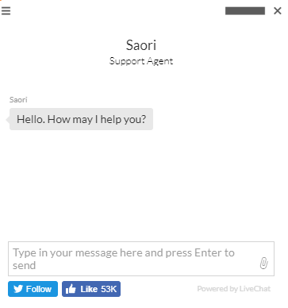
Live Chat

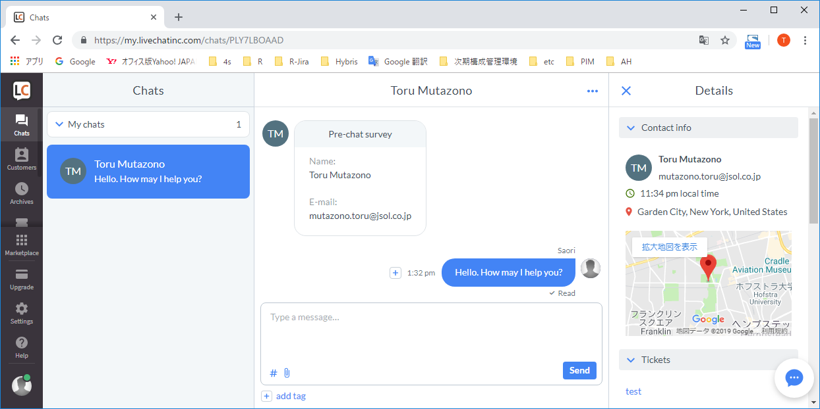

⑤ Customer ～ Operator間のコネクションが確立し、
インタラクティブなChatが開始される

 | ■Live Chat Widget の 管理
 | ・ | Live Chat Widget の javascript コードは、Live Chat のアカウント情報に基づき、LiveChat の管理コンソールで自動的に生成される。
 |  |  | Settings ---> Channels ---> Chat widget
 | ・ | Live Chat の課金は、javascript コードに埋め込まれた license情報にて行われる。
 | ・ | また、Live Chat の Chat Window のカスタマイズも Live Chat の管理コンソールから行う。
 |  | 管理コンソールの設定では、Chat Window の色、形状の設定から、CSSを用いた特殊なカスタイマイズまで行う事ができる。
 |  | ※逆に、クライアント側ではスタイル指定などは行わない点に注意。
 |  |  | Settings ---> Chat window ---> Customization
 | ・ | Live Chat を利用するためには、統合WebのドメインをLive Chat の管理コンソールから、Trusted domains として登録する必要がある。
 |  |  | Settings ---> Security ---> Trusted domains

 | ■MaxMind(GeoIP2) の 管理
 | ・ | GeoIP2 JavaScript を利用するためには、統合WebのドメインをGeoIP2 のアカウント管理画面から、GeoIP JavaScript Domains として登録する必要がある。
 |  |  | Services ---> GeoIP JavaScript Domains

 | ■SCP環境でのWhitelist設定
 | ・ | Google Tag Manager、GeoIP2、Live Chat への通信は、ブラウザ上から行われるため、
 |  | SCP環境でのwhitelist設定は不要。

 | ■共通機能化候補
 |  | 上述のi-search連携方式の検討の結果、共通機能化の候補となる機能は、以下の通りとなる。

 |  | 機能名 |  |  |  |  |  |  | 備考
 |  | GoogleTagManager.tag （WEB解析タグ） |  |  | ・Google Tag Managerは master.tag に以下のよいに埋め込む。 ①head>～</head>内に共通でGoogle Tag Managerタグ読み込む。 ②<body>直下に共通でGoogle Tag Managerタグの実装を埋め込む。 ・複数テンプレートで使用する可能性を考慮して、①②の実装はそれぞれ xxx.tag のような Tag Library として実装する。 ・実装部においてGoogleへの連携パラメータが必要な場合は、 コントローラでパラメータをJSPに引き渡し、JSPタグおよびjavascriptでパラメータを連携する。

12.intra-mart連携
インタフェース処理方式設計 |  |  |  | システム名 |  | 作成者 | 作成日 | 更新者 |  | 更新日
 |  |  |  | 4S デジタルトランスフォーメーション・プラットフォーム構築 |  | JSOL辻本 | 2020-01-28 | JSOL辻本 |  | 2020-01-28

 | 12.intra-mart連携

 |  | 12．１．統合WEBからintra-martへの連携
 |  |  | 以下に、統合WEB から intra-mart へのインターフェース処理方式を図示する。
 |  |  | 具体的なユースケースとしては、統合WEBから、intra-martに対して、PCNの承認情報を出力する場合が当たる。

（凡例）
：業務処理
：共通機能
：サードパーティー
 |  | （連携パターン）
統合WEB
AWS（IRET）
intra-mart

③S3 の 所定のディレクトリに対し、
一定周期で、統合WEBからの連携ファイル
の存在を監視。（ファイルポーリング）

④S3の所定のディレクトリから、 連携ファイルを取得
①S3 の 所定のディレクトリに、
intra-martへの連携ファイルを配置する。
Amazon EC2

業務処理
ファイル
ファイル
ファイル

②EC2にて、統合WEBが配置したファイルを、intra-martが参照するS3の所定ディレクトリに移動する。

Amazon S3
Amazon S3

⑤連携ファイルをインプットに
intra-martの業務ロジックを実行。

 | ■連携時のエラー制御に関して
 | ・ | 統合WEBからAmazon S3 を介したintra-martとのインターフェイス連携は、原則、AWS SDK for Java を介して行われる事となるため、
 |  | 通信時のエラー制御に関しては、AWS SDK for Java の 例外処理機構に従う。
 |  | ⇒ | https://docs.aws.amazon.com/ja_jp/sdk-for-java/v1/developer-guide/java-dg-exceptions.html
 | ・ | ファイルの欠損を確認するため、統合WEB から S3に転送する際に、「実ファイル」をzipアーカイブした上で、転送する。
 | ・ | intra-mart側にて、ファイルの欠損が検知された場合は、その旨を統合WEB担当者に連絡して、再送を依頼する。

 | ■SCP環境でのWhitelist設定
 | ・ | 以下のWhitelist の追加を行う。
 |  | <Outbound >
 |  |  | Destination : Amazon S3, Protocol : HTTP(S)

 | ■共通機能化候補
 |  | 上述のintra-mart連携方式の検討の結果、共通機能化の候補となる機能は、以下の通りとなる。

 |  | 機能名 |  |  | 機能概要 |  |  |  | 備考
 |  | なし |  |  | なし |  |  |  | 他の連携方式で既に定義済み。

13.Octopart連携
インタフェース処理方式設計 |  |  |  | システム名 |  | 作成者 | 作成日 | 更新者 |  | 更新日
 |  |  |  | 4S デジタルトランスフォーメーション・プラットフォーム構築 |  | JSOL牟田園 | 2018-06-05 | JSOL菊地 |  | 2021-04-01

 | 13．Octopart連携

 |  | ６．１．統合WEBからOctopartへの連携
 |  |  | 以下に、統合WEB からOctopart へのインターフェース処理方式を図示する。
 |  |  | 具体的なユースケースとしては、統合WEBの海外代理店在庫情報画面にて、Octopartの 海外在庫情報を取得して表示する場合に当たる。

（凡例）
：業務処理
：共通機能
：サードパーティー
 |  | （連携パターン）
統合WEB
Octopart

①画面の製品名を指定して在庫情報検索を処理行う。

検索処理

検索結果

②Octopart用の Rest Client に
在庫情報の検索を依頼する
⑥Octopartの検索結果を
ブラウザに返却する。
検索結果
③製品名、ブランド名「Hirose」、国コードを指定しHTTP（GET）にて
Octopartが提供するOctopartAPI を callする。
※ /parts/search：
製品名とブランド名による部分一致検索が可能。

⑤Octopartの検索結果から
画面の製品名と一致する検索
結果を絞り込み返却する。
Octopart 用 Rest Client

検索結果
(JSON)

検索結果
(JSON)

OctopartAPI
④Octopartの検索結果を
JSON形式で返却する。
⑤Octopartの検索結果
(JSON)をJavaオブジェクトに
マッピングして返却する。

 | ■共通機能化候補
 |  | 上述のAperza連携方式の検討の結果、共通機能化の候補となる機能は、以下の通りとなる。

 |  | 機能名 |  |  | 機能概要 |  |  |  | 備考
 |  | Octopart 用 Rest Client |  |  | Octopart に対し、HTTP(GET)にて RestTemplate の呼び出しを行う Rest Client。 JSON形式の検索結果を Javaオブジェクトにマッピングして、呼び出し元に返却する。 |  |  |  | Spring の 提供する、RestTemplate の利用が想定される。

